2021年
真题年份 | 题目类型 | 题目 | 所属科目 | 章节名字 | 知识点名称
2021 | 一、用逻辑符号表达下列语句 | 1. 任何计算设备都可以求解某个问题。 | 离散数学 | 谓词逻辑 | 复杂自然语句的形式化
 | 二、填空题 | 1. 设集合A={1, 2, 3, 4}，则集合A上有 15 种等价关系。 | 离散数学 | 集合与关系 | 等价关系，集合划分
 |  |  | 离散数学 | 集合与关系 | 关系的复合运算
 |  | 3. 有5个男同学和3个女同学站成一排，如果没有2个女同学相邻，共有 14400 种不同的排法。 | 组合数学 | 排列与组合 | 排列与组合
 |  | 4. 设G是有10个顶点的无奇圈的简单连通图，则G的着色数是 2 （简单图的着色数是指相邻的顶点着不同的颜色所需的最少颜色的个数）。 | 离散数学 | 特殊图 | 图的着色
 |  |  | 组合数学 | 母函数 | 母函数，广义二项式定理
 | 三、计算题 |  | 离散数学 | 命题逻辑 | 命题逻辑的形式化; 联结词
 |  | 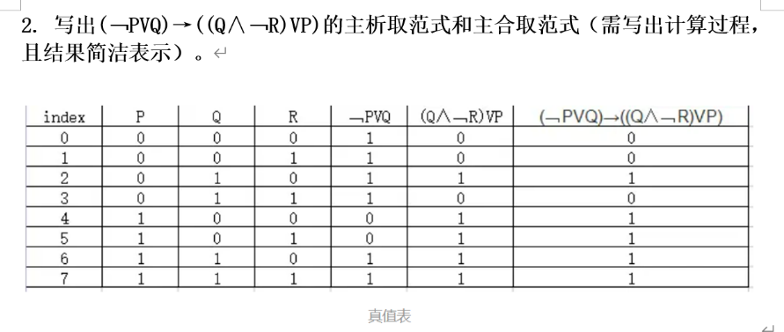 | 离散数学 | 命题逻辑 | 析取范式、合取范式、主析取范式和主合取范式
 | 四、解答题 | 1. 设有四对夫妻围一圆桌就坐，则至少有1对夫妻 不相邻的就坐方式有多少种。 | 组合数学 | 容斥原理 | 容斥原理
 |  | 2. 设某单位安排A、B、C、D、E和F六人从周一到周六值班。每天有且仅有一人值班，条件是A不能周一值班，B不能周二值班，C不能周三值班，求共有多少种安排值班的方法。 | 组合数学 | 容斥原理 | 容斥原理
 |  | 3. 把6个不同的口罩放到5个相同的盒子里，使得不出现空盒， 有多少种不同的方法。 | 组合数学 | 排列与组合 | 排列与组合
 | 五、证明题 | 给定集合A={1, 2, 3, 4, 5, 6} 1）写出一个A上的既是等价关系又是偏序关系的例子 2）证明1）中例子的正确性 | 离散数学 | 集合与关系 | 等价关系，偏序关系

